w3c html


w3c css
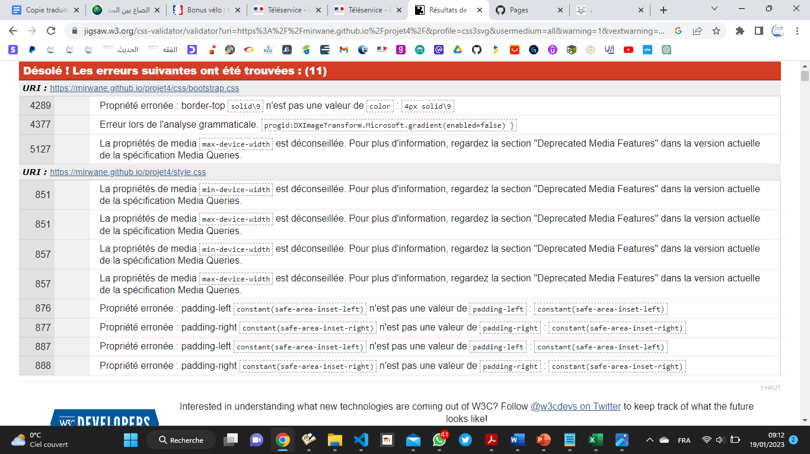

craw


gtmetrix


tanaguru


